２．ｴﾝﾄﾘｰｼｰﾄ見本
 | ２．エントリーシート（事業者様情報・出品商品情報）

 | 出品商品_見本a
 | 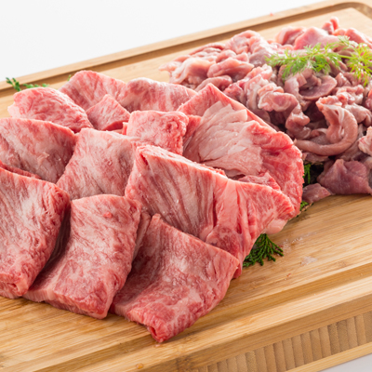 |  | 事 業 者 情 報 | 所在地①： |  |  | ０７０－８００４ |  | 北海道 |  | 旭川市
 |  |  |  | 所在地②： |  |  | 神楽４条６丁目１－１２
 |  |  |  | 事業者名： |  |  | 地場産和牛牧場
 |  |  |  | 代表者名： |  |  | 代表取締役 地場 振興
 |  |  |  | 担当者名： |  |  | 員田 店舗
 |  |  |  | 電話： |  | 0166-61-2283 |  |  | ＦＡＸ： | 0166-62-1903
 |  |  |  | E-mail： |  |  | info_@asahikawa-jibasan.com
 | 掲載商品画像 ※サンプル写真を添付
1 | 名 称 | 【地元ブランド】充実お肉セット1.1kg 新橋特選牛、汐留旨味豚セット |  |  |  |  |  |  |  |  |  |  | 35 | ←文字数
2 | ※配達伝票表示名（16文字まで） | 充実お肉セット（●●市） |  |  |  |  |  |  |  |  |  |  | 12 | ←文字数
3 | 商品価格（税抜き） | 卸価格 |  |  | 2,100 |  | 円 | 販売価格 |  | 3,000 |  | 円
4 | 内容 ＆ 〔内容量/原産地〕 ※セットの場合、全ての返礼品内訳毎に記載 | ・牛肩ロース 〔600g/北海道産〕 ・豚ロース切り落し 〔500g/〕 |  |  |  |  |  |  |  |  |  |  | 36 | ←文字数

5 | 賞味・消費・使用期限 ※セットの場合、全ての返礼品内訳毎に記載 ※原則、発送日（集荷日）基準で記載ください | 消費 |  | 期限 | ・牛肩ロース 〔600g/北海道産〕 60日 ・豚ロース切り落し 〔500g/北海道産〕 90日
 |  | 60 |  | 日
6 | 原材料・成分 ※セットの場合、全ての返礼品内訳毎に記載 ※返礼品裏面の内容記載写真添付でも可 | ・牛肩ロース〔北海道産〕、天然塩〔沖縄県石垣島〕 ・豚ロース切り落し〔東京都汐留〕、醤油（麦、大豆、塩、水、麹菌）〔愛知県〕、天然塩〔同石垣島〕 |  |  |  |  |  |  |  |  |  |  | 72 | ←文字数

7 | ＰＲ文章（50文字程度上限） | 地元にこだわった飼料で育て上げた、ジューシーで甘みの深い新橋特選牛、汐留旨味豚をご堪能ください。 |  |  |  |  |  |  |  |  |  |  | 48 | ←文字数

8 | 詳細説明（500文字程度上限） | 安心・安全!新橋特選牛の旨味が凝縮された〝切り落とし〟霜降りの焼肉用。赤身が豊かできめが細かく、くせのないあっさりした風味が人気!汐留旨味豚をセットでお届けします。2種類のお肉の味をお楽しみください。 |  |  |  |  |  |  |  |  |  |  | 100 | ←文字数

9 | 注意事項/アレルギー成分 | ・賞味期限は約2ヶ月ございますが、お届け直後は特に美味しく味わって頂けますので、早めの調理をお奨め致します。 ・お申し込みから1週間程度でお届け致しますが、市場の休場日等が重なった場合、2週間程度頂く場合がございます。 アレルギー：乳・卵・小麦・そば・落花生・えび・かに |  |  |  |  |  |  |  |  |  |  | 135 | ←文字数

10 | 生産者様の声（500文字程度上限） | 我が子のように話しかけ、手塩にかけて育て上げた新橋特選牛、汐留旨味豚をお届けします。生産者一同、皆様が笑顔になるその瞬間を思い浮かべながら一生懸命に日々活動しています。 機会がございましたら、是非、一度生産現場にお越しください。そして皆様のご意見を直接お聞かせください。 |  |  |  |  |  |  |  |  |  |  | 135 | ←文字数

11 | 受付期間 | ①通年取扱い |  |  |  | ②の場合 |  |  |  | ～
12 | 発送期間 | ②季節限定取扱い |  |  |  | ②の場合 |  | 2018-10-01 |  | ～ | 2018-12-24
13 | 発送種別 | ②冷蔵便 |  |  | 出荷時重量 ※梱包後重量 |  | ①～2kg未満 |  | 出荷時サイズ ※梱包後サイズ |  | ①60cmサイズ
14 | 保険加入有無 | 加入済 |  |  | 提供可能数 |  | 無制限 |  | 個 | 日在庫 | 50 | 個

 | 自治体様名 |  | 受付番号

